Kwaliteit
LEES DE INVOER INSTRUCTIE: de door u ingevoerde waarden dienen NIET als basis voor de beoordeling

Gunningscriterium |  | Factor | Score
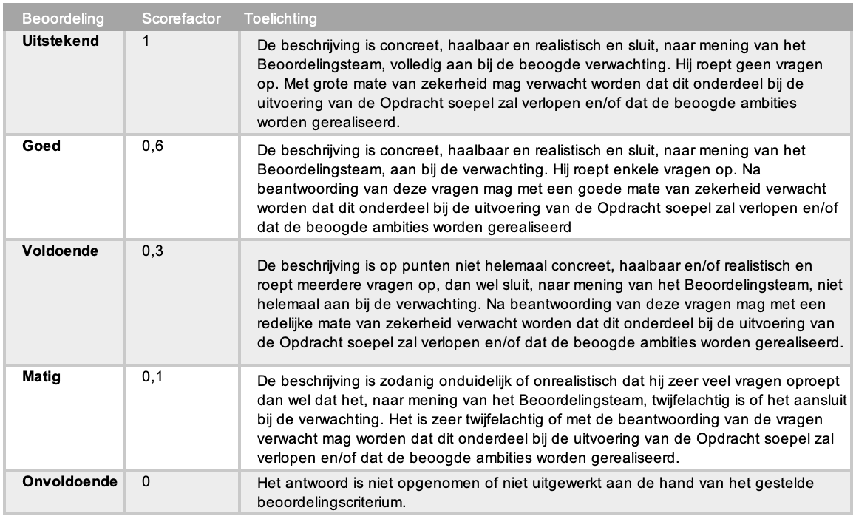
K1 | Plan van aanpak implementatie |  | 10%
 | Implementatie plan en uitvoering
 | Totaal Score | #DIV/0! | #DIV/0!

K2 | Operationele ontzorging |  | 45%
 | Operationele ontzorging
 | Totaal Score | #DIV/0! | #DIV/0!

K3 | Rapportagetool aanwezige elementen |  | 22.5%
 | Overzicht rijdende leasevoertuigen
 | Overzicht bestelde leasevoertuigen
 | Overzicht uitlopende voertuigen
 | Overzicht ingenomen voertuigen
 | Overzicht actieve beheercontracten
 | Overzicht actieve brandstofcontracten
 | Overzicht rijdende huurvoertuigen
 | Specificatie per leasevoertuig (auto, opties, accessoires, looptijd, kilometrage)
 | Brandstofverbruik en verbruiksafwijking t.o.v. norm per voertuig
 | Schadeoverzicht over het wagenpark
 | Schadeoverzicht per voertuig
 | Actuele APK-data actueel rijdend wagenpark
 | Signalering aanstaand onderhoud actueel rijdend wagenpark
 | Overzicht kilometerafwijkingen
 | Bekeuringenoverzicht
 | Kosten per kostensoort per maand
 | Gemiddelde leasekosten per voertuig per maand
 | Gemiddelde brandstofkosten per voertuig per maand
 | Factuurnummers-, data en eindbedragen
 | Factuurspecificatie in Excel format
 | Factuur in PDF format
 | Volledige werking op Windows 10 i.c.m. Edge
 | Volledige werking op Windows 10 i.c.m. Chrome
 | Volledige werking op iOS i.c.m. Safari
 | Totaal Score | 0 | 0.0%

K3 | Rapportagetool Kwaliteit |  | 22.5%
 | Kwaliteit van de applicatie, gebruikersgemak en innovatieve onderdelen
 | Totaal Score | #DIV/0! | #DIV/0!

